podział na subregiony

Podział Wielkopolski na subregiony wg przynależności powiatowych urzędów pracy do Oddziałów Wojewódzkiego Urzędu Pracyw Poznaniu
 | powrót do spisu tabel

Tab. 3.1
Tabela 3. Osoby bezrobotne w Wielkopolsce ogółem - lipiec 2020 r. |  |  |  |  |  |  |  | Powrót do spisu tabel
3.1 Liczba, zmiany i płynność bezrobocia
L.p. | Powiaty | Liczba bezrobotnych w końcu miesiąca | % wzrost/spadek bezrobotnych |  | dane z miesiąca sprawozdawczego
 |  |  | w stosunku do czerwca 2020 r. | w stosunku do lipca 2019 r. | napływ | odpływ
 |  |  |  |  |  | ogółem | z powodu podjęcia pracy
1. | chodzieski | 1,598 | 0.6 | 34.6 | 206 | 197 | 101
2. | czarnkowsko -trzcianecki | 1,537 | -6.7 | 20.9 | 262 | 373 | 183
3. | gnieźnieński | 2,326 | -1.4 | 17.9 | 261 | 295 | 173
4. | gostyński | 1,853 | 1.4 | 10.2 | 199 | 173 | 136
5. | grodziski | 947 | 2.6 | 16.3 | 109 | 85 | 68
6. | jarociński | 1,401 | -0.5 | 53.8 | 178 | 185 | 120
7. | kaliski | 2,445 | -1.7 | 31.2 | 309 | 352 | 216
7a. | - powiat ziemski | 857 | 0.1 | 26.8 | 109 | 108 | 80
7b. | - m. Kalisz | 1,588 | -2.7 | 33.8 | 200 | 244 | 136
8. | kępiński | 671 | -2.0 | 18.8 | 84 | 98 | 69
9. | kolski | 1,543 | -2.8 | 20.5 | 236 | 280 | 167
10. | koniński | 6,697 | 0.8 | 24.2 | 677 | 626 | 425
10a. | - powiat ziemski | 4,291 | 0.3 | 23.6 | 417 | 406 | 286
10b. | - m. Konin | 2,406 | 1.7 | 25.3 | 260 | 220 | 139
11. | kościański | 1,041 | 1.8 | 23.5 | 153 | 135 | 93
12. | krotoszyński | 1,402 | -0.8 | 32.8 | 140 | 152 | 118
13. | leszczyński | 2,119 | -0.3 | 24.9 | 318 | 325 | 228
13a. | - powiat ziemski | 859 | -2.2 | 39.2 | 122 | 141 | 101
13b. | - m. Leszno | 1,260 | 1.0 | 16.7 | 196 | 184 | 127
14. | międzychodzki | 661 | 1.4 | 21.5 | 101 | 92 | 61
15. | nowotomyski | 1,025 | 5.0 | 53.9 | 200 | 151 | 86
16. | obornicki | 862 | 1.5 | 37.0 | 126 | 113 | 68
17. | ostrowski | 2,748 | -1.7 | 52.3 | 412 | 460 | 296
18. | ostrzeszowski | 1,173 | 1.7 | 22.7 | 117 | 97 | 68
19. | pilski | 2,975 | 3.3 | 24.6 | 394 | 298 | 160
20. | pleszewski | 1,361 | 1.8 | 61.8 | 202 | 178 | 89
21. | poznański | 9,645 | 2.9 | 46.4 | 1,485 | 1,212 | 864
21a. | - powiat ziemski | 3,553 | 2.4 | 45.0 | 544 | 462 | 347
21b. | - m. Poznań | 6,092 | 3.2 | 47.3 | 941 | 750 | 517
22. | rawicki | 1,183 | 0.8 | 15.4 | 174 | 165 | 116
23. | słupecki | 1,821 | -0.5 | 18.9 | 229 | 239 | 149
24. | szamotulski | 1,317 | -0.3 | 23.0 | 157 | 161 | 104
25. | średzki | 1,760 | -0.1 | 16.4 | 181 | 182 | 115
26. | śremski | 706 | 2.0 | 86.3 | 110 | 96 | 66
27. | turecki | 1,743 | -2.0 | 30.3 | 290 | 326 | 180
28. | wągrowiecki | 1,496 | 1.3 | 37.9 | 182 | 163 | 108
29. | wolsztyński | 621 | -2.8 | 50.4 | 78 | 96 | 67
30. | wrzesiński | 1,596 | 2.2 | 44.0 | 249 | 215 | 142
31. | złotowski | 2,007 | 0.1 | 17.6 | 241 | 238 | 134
Województwo |  | 60,280 | 0.5 | 30.7 | 8,060 | 7,758 | 4,970
Subregion kaliski |  | 11,201 | -0.7 | 40.1 | 1,442 | 1,522 | 976
Subregion koniński |  | 11,804 | -0.3 | 23.7 | 1,432 | 1,471 | 921
Subregion leszczyński |  | 6,817 | 0.4 | 20.5 | 922 | 894 | 640
Subregion pilski |  | 9,613 | 0.2 | 25.9 | 1,285 | 1,269 | 686
Subregion poznański |  | 20,845 | 1.8 | 36.4 | 2,979 | 2,602 | 1,747

liczba bezrobotnych w podregionach województwa wielkopolskiego w końcu lipca 2004r.
1 | 1

Tab. 4.1
Tabela 4. Bezrobotne kobiety w Wielkopolsce - lipiec 2020 r. |  |  |  |  |  |  |  |  | Powrót do spisu tabel
4.1 Liczba, zmiany i płynność bezrobocia
L.p. | Powiaty | Liczba bezrobotnych kobiet w końcu miesiąca | % wzrost/spadek |  | % udział bezrobotnych kobiet w ogóle | dane z miesiąca sprawozdawczego
 |  |  | w stosunku do czerwca 2020 r. | w stosunku do lipca 2019 r. |  | napływ | odpływ
 |  |  |  |  |  |  | ogółem | z powodu podjęcia pracy
1. | chodzieski | 953 | 2.7 | 27.1 | 59.6 | 130 | 105 | 53
2. | czarnkowsko -trzcianecki | 852 | -4.2 | 16.2 | 55.4 | 134 | 171 | 86
3. | gnieźnieński | 1,338 | 0.2 | 11.5 | 57.5 | 159 | 156 | 93
4. | gostyński | 1,089 | 2.0 | 3.6 | 58.8 | 113 | 92 | 69
5. | grodziski | 569 | 3.8 | 14.0 | 60.1 | 63 | 42 | 29
6. | jarociński | 826 | 0.1 | 39.8 | 59.0 | 106 | 105 | 60
7. | kaliski | 1,346 | -1.0 | 25.3 | 55.1 | 157 | 170 | 101
7a. | - powiat ziemski | 498 | 1.2 | 18.9 | 58.1 | 58 | 52 | 39
7b. | - m. Kalisz | 848 | -2.2 | 29.5 | 53.4 | 99 | 118 | 62
8. | kępiński | 404 | -2.7 | 7.2 | 60.2 | 52 | 63 | 43
9. | kolski | 904 | -1.6 | 9.4 | 58.6 | 134 | 149 | 92
10. | koniński | 3,891 | 0.0 | 15.5 | 58.1 | 365 | 365 | 236
10a. | - powiat ziemski | 2,570 | -0.7 | 14.7 | 59.9 | 225 | 243 | 166
10b. | - m. Konin | 1,321 | 1.4 | 16.9 | 54.9 | 140 | 122 | 70
11. | kościański | 646 | 0.9 | 12.7 | 62.1 | 83 | 77 | 54
12. | krotoszyński | 810 | -0.7 | 22.0 | 57.8 | 66 | 72 | 54
13. | leszczyński | 1,245 | 1.3 | 17.0 | 58.8 | 192 | 176 | 115
13a. | - powiat ziemski | 509 | 0.6 | 28.9 | 59.3 | 76 | 73 | 49
13b. | - m. Leszno | 736 | 1.8 | 10.0 | 58.4 | 116 | 103 | 66
14. | międzychodzki | 411 | 1.7 | 14.8 | 62.2 | 48 | 41 | 25
15. | nowotomyski | 553 | 6.8 | 42.2 | 54.0 | 109 | 74 | 39
16. | obornicki | 493 | 1.9 | 17.4 | 57.2 | 69 | 60 | 33
17. | ostrowski | 1,416 | -4.3 | 32.2 | 51.5 | 208 | 271 | 168
18. | ostrzeszowski | 765 | 3.1 | 14.2 | 65.2 | 67 | 44 | 32
19. | pilski | 1,690 | 3.7 | 18.3 | 56.8 | 209 | 149 | 74
20. | pleszewski | 798 | 4.6 | 45.6 | 58.6 | 116 | 81 | 35
21. | poznański | 5,295 | 3.3 | 37.4 | 54.9 | 807 | 636 | 439
21a. | - powiat ziemski | 2,081 | 3.6 | 34.1 | 58.6 | 310 | 237 | 177
21b. | - m. Poznań | 3,214 | 3.1 | 39.6 | 52.8 | 497 | 399 | 262
22. | rawicki | 734 | 2.7 | 14.9 | 62.0 | 104 | 85 | 56
23. | słupecki | 1,082 | -0.5 | 7.8 | 59.4 | 119 | 124 | 73
24. | szamotulski | 804 | 0.1 | 10.3 | 61.0 | 91 | 90 | 56
25. | średzki | 1,067 | 0.2 | 11.3 | 60.6 | 97 | 95 | 64
26. | śremski | 426 | 6.2 | 76.0 | 60.3 | 75 | 50 | 34
27. | turecki | 1,044 | -1.4 | 15.0 | 59.9 | 159 | 174 | 93
28. | wągrowiecki | 893 | 2.3 | 25.2 | 59.7 | 100 | 80 | 43
29. | wolsztyński | 361 | 0.3 | 43.8 | 58.1 | 45 | 44 | 34
30. | wrzesiński | 942 | 2.5 | 27.3 | 59.0 | 150 | 127 | 83
31. | złotowski | 1,150 | 0.9 | 9.7 | 57.3 | 122 | 112 | 61
Województwo |  | 34,797 | 1.1 | 21.1 | 57.7 | 4,449 | 4,080 | 2,527
Subregion kaliski |  | 6,365 | -0.5 | 27.4 | 56.8 | 772 | 806 | 493
Subregion koniński |  | 6,921 | -0.5 | 13.3 | 58.6 | 777 | 812 | 494
Subregion leszczyński |  | 4,075 | 1.6 | 13.9 | 59.8 | 537 | 474 | 328
Subregion pilski |  | 5,538 | 1.4 | 18.5 | 57.6 | 695 | 617 | 317
Subregion poznański |  | 11,898 | 2.6 | 26.7 | 57.1 | 1,668 | 1,371 | 895

liczba bezrobotnych w podregionach województwa wielkopolskiego w końcu lipca 2004r.
1 | 1

Tab. 5.1
Tabela 5. Osoby bezrobotne zamieszkale na wsi w Wielkopolsce - lipiec 2020 r. |  |  |  |  |  |  |  |  |  | Powrót do spisu tabel
5.1 Liczba, zmiany i płynność bezrobocia
L.p. | Powiaty | Liczba bezrobotnych zamieszkałych na wsi w końcu miesiąca | w tym: | % wzrost/spadek liczby bezrobotnych |  | % udział bezrobotnych zamieszkałych na wsi w ogóle | dane z miesiąca sprawozdawczego
 |  |  | kobiety | w stosunku do czerwca 2020 r. | w stosunku do lipca 2019 r. |  | napływ | odpływ
 |  |  |  |  |  |  |  | ogółem | z powodu podjęcia pracy
1. | chodzieski | 767 | 484 | 0.9 | 30.2 | 48.0 | 84 | 77 | 40
2. | czarnkowsko -trzcianecki | 828 | 454 | -4.3 | 21.6 | 53.9 | 128 | 165 | 81
3. | gnieźnieński | 817 | 482 | -1.1 | 29.9 | 35.1 | 93 | 102 | 64
4. | gostyński | 1,015 | 616 | 0.9 | 11.9 | 54.8 | 100 | 91 | 76
5. | grodziski | 601 | 367 | 0.7 | 13.2 | 63.5 | 63 | 59 | 47
6. | jarociński | 802 | 493 | -2.7 | 53.1 | 57.2 | 91 | 113 | 78
7. | kaliski | 785 | 453 | 0.8 | 25.4 | 32.1 | 99 | 93 | 69
7a. | - powiat ziemski | 785 | 453 | 0.8 | 25.4 | 91.6 | 99 | 93 | 69
7b. | - m. Kalisz | 0 | 0 | 0.0 | 0.0 | 0.0 | 0 | 0 | 0
8. | kępiński | 450 | 270 | -3.8 | 13.9 | 67.1 | 57 | 75 | 53
9. | kolski | 862 | 535 | -4.6 | 17.0 | 55.9 | 129 | 171 | 102
10. | koniński | 3,661 | 2,189 | 0.4 | 23.5 | 54.7 | 359 | 345 | 256
10a. | - powiat ziemski | 3,661 | 2,189 | 0.4 | 23.5 | 85.3 | 359 | 345 | 256
10b. | - m. Konin | 0 | 0 | 0.0 | 0.0 | 0.0 | 0 | 0 | 0
11. | kościański | 516 | 331 | 2.8 | 30.0 | 49.6 | 78 | 64 | 47
12. | krotoszyński | 467 | 266 | -1.9 | 29.4 | 33.3 | 45 | 54 | 44
13. | leszczyński | 798 | 472 | -2.7 | 40.0 | 37.7 | 108 | 130 | 96
13a. | - powiat ziemski | 798 | 472 | -2.7 | 40.0 | 92.9 | 108 | 130 | 96
13b. | - m. Leszno | 0 | 0 | 0.0 | 0.0 | 0.0 | 0 | 0 | 0
14. | międzychodzki | 395 | 237 | 2.9 | 24.6 | 59.8 | 69 | 58 | 38
15. | nowotomyski | 613 | 326 | 2.5 | 46.3 | 59.8 | 121 | 106 | 65
16. | obornicki | 447 | 242 | 3.2 | 37.1 | 51.9 | 61 | 47 | 30
17. | ostrowski | 1,216 | 649 | -2.3 | 52.6 | 44.3 | 171 | 200 | 130
18. | ostrzeszowski | 722 | 487 | 3.3 | 19.5 | 61.6 | 84 | 61 | 40
19. | pilski | 1,017 | 645 | 1.8 | 19.4 | 34.2 | 117 | 99 | 54
20. | pleszewski | 813 | 490 | 3.2 | 59.4 | 59.7 | 117 | 92 | 49
21. | poznański | 2,213 | 1,308 | 1.3 | 42.1 | 22.9 | 344 | 316 | 229
21a. | - powiat ziemski | 2,213 | 1,308 | 1.3 | 42.1 | 62.3 | 344 | 316 | 229
21b. | - m. Poznań | 0 | 0 | 0.0 | 0.0 | 0.0 | 0 | 0 | 0
22. | rawicki | 561 | 351 | 1.6 | 15.9 | 47.4 | 81 | 72 | 48
23. | słupecki | 1,299 | 776 | -0.7 | 18.7 | 71.3 | 156 | 165 | 97
24. | szamotulski | 691 | 425 | -0.9 | 22.1 | 52.5 | 75 | 81 | 54
25. | średzki | 1,057 | 670 | -0.6 | 20.0 | 60.1 | 98 | 104 | 64
26. | śremski | 298 | 187 | 0.3 | 64.6 | 42.2 | 39 | 38 | 26
27. | turecki | 1,071 | 642 | -1.2 | 34.2 | 61.4 | 177 | 190 | 112
28. | wągrowiecki | 792 | 461 | 2.3 | 36.3 | 52.9 | 97 | 79 | 44
29. | wolsztyński | 441 | 263 | -3.3 | 55.8 | 71.0 | 56 | 71 | 52
30. | wrzesiński | 718 | 441 | -0.3 | 30.5 | 45.0 | 104 | 106 | 64
31. | złotowski | 1,067 | 637 | -0.2 | 21.4 | 53.2 | 120 | 122 | 71
Województwo |  | 27,800 | 16,649 | -0.1 | 28.8 | 46.1 | 3,521 | 3,546 | 2,320
Subregion kaliski |  | 5,255 | 3,108 | -0.5 | 37.7 | 46.9 | 664 | 688 | 463
Subregion koniński |  | 6,893 | 4,142 | -0.7 | 23.2 | 58.4 | 821 | 871 | 567
Subregion leszczyński |  | 3,331 | 2,033 | -0.1 | 26.1 | 48.9 | 423 | 428 | 319
Subregion pilski |  | 4,471 | 2,681 | 0.1 | 24.8 | 46.5 | 546 | 542 | 290
Subregion poznański |  | 7,850 | 4,685 | 0.6 | 31.8 | 37.7 | 1,067 | 1,017 | 681

liczba bezrobotnych w podregionach województwa wielkopolskiego w końcu lipca 2004r.
0 | 0

Tab. 6.1
Tabela 6. Osoby bezrobotne do 30 roku życia w Wielkopolsce - lipiec 2020 r. |  |  |  |  |  |  |  |  |  | Powrót do spisu tabel
6.1 Liczba, zmiany i płynność bezrobocia
L.p. | Powiaty | Liczba bezrobotnych do 30 roku życia w końcu miesiąca | w tym: | % wzrost/spadek liczby bezrobotnych |  | % udział bezrobotnych do 30 roku życia w ogóle | dane z miesiąca sprawozdawczego
 |  |  | kobiety | w stosunku do czerwca 2020 r. | w stosunku do lipca 2019 r. |  | napływ | odpływ
 |  |  |  |  |  |  |  | ogółem | z powodu podjęcia pracy
1. | chodzieski | 400 | 257 | 1.0 | 52.7 | 25.0 | 69 | 62 | 27
2. | czarnkowsko -trzcianecki | 441 | 285 | -11.8 | 26.4 | 28.7 | 89 | 142 | 77
3. | gnieźnieński | 545 | 355 | -7.5 | 25.3 | 23.4 | 79 | 116 | 66
4. | gostyński | 604 | 405 | 2.0 | 15.7 | 32.6 | 89 | 76 | 62
5. | grodziski | 303 | 202 | 2.0 | 24.7 | 32.0 | 43 | 35 | 27
6. | jarociński | 456 | 304 | -2.1 | 55.1 | 32.5 | 63 | 70 | 43
7. | kaliski | 635 | 427 | -5.5 | 41.7 | 26.0 | 107 | 134 | 92
7a. | - powiat ziemski | 276 | 184 | -4.5 | 32.1 | 32.2 | 51 | 60 | 45
7b. | - m. Kalisz | 359 | 243 | -6.3 | 50.2 | 22.6 | 56 | 74 | 47
8. | kępiński | 204 | 142 | -2.4 | 13.3 | 30.4 | 46 | 50 | 37
9. | kolski | 484 | 306 | -7.5 | 3.6 | 31.4 | 89 | 118 | 72
10. | koniński | 2,078 | 1,300 | -1.2 | 34.6 | 31.0 | 261 | 278 | 202
10a. | - powiat ziemski | 1,507 | 940 | -1.5 | 31.3 | 35.1 | 176 | 193 | 144
10b. | - m. Konin | 571 | 360 | -0.5 | 44.2 | 23.7 | 85 | 85 | 58
11. | kościański | 315 | 208 | 1.9 | 33.5 | 30.3 | 60 | 53 | 43
12. | krotoszyński | 394 | 239 | -3.7 | 38.2 | 28.1 | 55 | 70 | 56
13. | leszczyński | 589 | 373 | -3.6 | 37.0 | 27.8 | 125 | 140 | 98
13a. | - powiat ziemski | 278 | 180 | -5.8 | 52.7 | 32.4 | 54 | 68 | 48
13b. | - m. Leszno | 311 | 193 | -1.6 | 25.4 | 24.7 | 71 | 72 | 50
14. | międzychodzki | 223 | 146 | 2.8 | 14.4 | 33.7 | 41 | 34 | 27
15. | nowotomyski | 297 | 179 | -1.3 | 65.9 | 29.0 | 83 | 84 | 44
16. | obornicki | 259 | 171 | 2.0 | 46.3 | 30.0 | 47 | 41 | 28
17. | ostrowski | 785 | 443 | -6.0 | 56.1 | 28.6 | 154 | 197 | 132
18. | ostrzeszowski | 386 | 281 | 0.3 | 36.9 | 32.9 | 51 | 44 | 31
19. | pilski | 802 | 550 | -0.1 | 28.5 | 27.0 | 126 | 118 | 59
20. | pleszewski | 477 | 288 | 4.4 | 63.4 | 35.0 | 91 | 70 | 31
21. | poznański | 2,166 | 1,280 | -2.6 | 74.0 | 22.5 | 408 | 436 | 302
21a. | - powiat ziemski | 864 | 534 | -3.0 | 78.1 | 24.3 | 167 | 176 | 133
21b. | - m. Poznań | 1,302 | 746 | -2.3 | 71.3 | 21.4 | 241 | 260 | 169
22. | rawicki | 433 | 297 | 0.0 | 29.6 | 36.6 | 81 | 79 | 55
23. | słupecki | 655 | 403 | -3.1 | 33.1 | 36.0 | 94 | 109 | 74
24. | szamotulski | 354 | 244 | 0.6 | 17.2 | 26.9 | 66 | 61 | 38
25. | średzki | 504 | 339 | 1.4 | 14.5 | 28.6 | 85 | 71 | 44
26. | śremski | 207 | 130 | -0.5 | 105.0 | 29.3 | 40 | 38 | 30
27. | turecki | 523 | 341 | -4.2 | 46.9 | 30.0 | 122 | 142 | 82
28. | wągrowiecki | 470 | 320 | 2.8 | 38.2 | 31.4 | 75 | 56 | 42
29. | wolsztyński | 203 | 138 | -6.5 | 67.8 | 32.7 | 31 | 44 | 30
30. | wrzesiński | 497 | 317 | 2.3 | 53.4 | 31.1 | 99 | 84 | 59
31. | złotowski | 595 | 376 | -1.2 | 24.5 | 29.6 | 102 | 104 | 58
Województwo |  | 17,284 | 11,046 | -1.9 | 38.5 | 28.7 | 2,971 | 3,156 | 2,068
Subregion kaliski |  | 3,337 | 2,124 | -2.8 | 46.1 | 29.8 | 567 | 635 | 422
Subregion koniński |  | 3,740 | 2,350 | -2.8 | 30.8 | 31.7 | 566 | 647 | 430
Subregion leszczyński |  | 2,144 | 1,421 | -0.8 | 30.5 | 31.5 | 386 | 392 | 288
Subregion pilski |  | 2,708 | 1,788 | -1.8 | 31.9 | 28.2 | 461 | 482 | 263
Subregion poznański |  | 5,355 | 3,363 | -1.3 | 47.1 | 25.7 | 991 | 1,000 | 665

liczba bezrobotnych w podregionach województwa wielkopolskiego w końcu lipca 2004r.
0 | 0

Tab.7.1
Tabela 7. Osoby bezrobotne powyżej 50 roku życia w Wielkopolsce - lipiec 2020 r. |  |  |  |  |  |  |  |  |  | Powrót do spisu tabel
7.1 Liczba, zmiany i płynność bezrobocia
L.p. | Powiaty | Liczba bezrobotnych powyżej 50 roku życia w końcu miesiąca | w tym: | % wzrost/spadek liczby bezrobotnych |  | % udział bezrobotnych powyżej 50 roku życia w ogóle | dane z miesiąca sprawozdawczego
 |  |  | kobiety | w stosunku do czerwca 2020 r. | w stosunku do lipca 2019 r. |  | napływ | odpływ
 |  |  |  |  |  |  |  | ogółem | z powodu podjęcia pracy
1. | chodzieski | 442 | 206 | 1.8 | 31.5 | 27.7 | 50 | 42 | 16
2. | czarnkowsko -trzcianecki | 416 | 148 | -4.4 | 9.5 | 27.1 | 48 | 67 | 25
3. | gnieźnieński | 664 | 284 | -0.4 | 5.7 | 28.5 | 47 | 50 | 24
4. | gostyński | 408 | 141 | 0.0 | 5.4 | 22.0 | 31 | 31 | 20
5. | grodziski | 229 | 95 | 0.9 | 9.6 | 24.2 | 17 | 15 | 10
6. | jarociński | 324 | 123 | 1.6 | 41.5 | 23.1 | 33 | 28 | 15
7. | kaliski | 632 | 233 | 1.1 | 22.5 | 25.8 | 73 | 66 | 29
7a. | - powiat ziemski | 185 | 65 | 0.0 | 20.1 | 21.6 | 16 | 16 | 9
7b. | - m. Kalisz | 447 | 168 | 1.6 | 23.5 | 28.1 | 57 | 50 | 20
8. | kępiński | 178 | 70 | -3.3 | 13.4 | 26.5 | 11 | 17 | 7
9. | kolski | 340 | 137 | -3.7 | 19.7 | 22.0 | 33 | 46 | 25
10. | koniński | 1,320 | 558 | 0.5 | 17.0 | 19.7 | 108 | 101 | 54
10a. | - powiat ziemski | 750 | 324 | -0.8 | 15.0 | 17.5 | 51 | 57 | 32
10b. | - m. Konin | 570 | 234 | 2.3 | 19.7 | 23.7 | 57 | 44 | 22
11. | kościański | 225 | 101 | -3.4 | 4.2 | 21.6 | 25 | 33 | 16
12. | krotoszyński | 355 | 146 | -1.1 | 20.3 | 25.3 | 20 | 24 | 14
13. | leszczyński | 486 | 199 | -1.6 | 7.5 | 22.9 | 40 | 48 | 28
13a. | - powiat ziemski | 178 | 60 | -1.1 | 16.3 | 20.7 | 18 | 20 | 11
13b. | - m. Leszno | 308 | 139 | -1.9 | 3.0 | 24.4 | 22 | 28 | 17
14. | międzychodzki | 143 | 58 | 2.1 | 28.8 | 21.6 | 20 | 17 | 11
15. | nowotomyski | 230 | 99 | 6.5 | 21.1 | 22.4 | 33 | 19 | 11
16. | obornicki | 211 | 75 | 3.9 | 38.8 | 24.5 | 26 | 18 | 9
17. | ostrowski | 676 | 245 | 3.0 | 41.1 | 24.6 | 77 | 57 | 28
18. | ostrzeszowski | 243 | 109 | 1.3 | 14.6 | 20.7 | 20 | 17 | 9
19. | pilski | 770 | 287 | 4.2 | 17.6 | 25.9 | 94 | 63 | 33
20. | pleszewski | 269 | 118 | 5.5 | 68.1 | 19.8 | 44 | 30 | 10
21. | poznański | 2,441 | 959 | 6.2 | 23.6 | 25.3 | 322 | 180 | 101
21a. | - powiat ziemski | 838 | 339 | 5.0 | 16.9 | 23.6 | 105 | 65 | 40
21b. | - m. Poznań | 1,603 | 620 | 6.8 | 27.4 | 26.3 | 217 | 115 | 61
22. | rawicki | 239 | 97 | 2.6 | 3.0 | 20.2 | 23 | 17 | 9
23. | słupecki | 353 | 137 | 1.4 | 13.5 | 19.4 | 40 | 35 | 24
24. | szamotulski | 305 | 129 | -1.0 | 14.2 | 23.2 | 29 | 32 | 24
25. | średzki | 404 | 171 | 1.0 | 7.4 | 23.0 | 17 | 13 | 5
26. | śremski | 166 | 75 | 8.5 | 69.4 | 23.5 | 28 | 15 | 8
27. | turecki | 380 | 157 | -0.5 | 7.0 | 21.8 | 44 | 46 | 21
28. | wągrowiecki | 321 | 127 | -0.3 | 23.9 | 21.5 | 31 | 32 | 19
29. | wolsztyński | 170 | 71 | 1.2 | 22.3 | 27.4 | 16 | 14 | 8
30. | wrzesiński | 361 | 146 | -1.9 | 24.9 | 22.6 | 34 | 41 | 17
31. | złotowski | 487 | 187 | 1.0 | 6.6 | 24.3 | 52 | 47 | 23
Województwo |  | 14,188 | 5,688 | 1.6 | 18.9 | 23.5 | 1,486 | 1,261 | 653
Subregion kaliski |  | 2,677 | 1,044 | 1.5 | 30.7 | 23.9 | 278 | 239 | 112
Subregion koniński |  | 2,393 | 989 | -0.1 | 15.2 | 20.3 | 225 | 228 | 124
Subregion leszczyński |  | 1,528 | 609 | -0.5 | 7.2 | 22.4 | 135 | 143 | 81
Subregion pilski |  | 2,436 | 955 | 1.0 | 16.7 | 25.3 | 275 | 251 | 116
Subregion poznański |  | 5,154 | 2,091 | 3.5 | 20.0 | 24.7 | 573 | 400 | 220

liczba bezrobotnych w podregionach województwa wielkopolskiego w końcu lipca 2004r.
0 | 0

Tab. 8.1
Tabela 8. Osoby długotrwale bezrobotne w Wielkopolsce - lipiec 2020 r. |  |  |  |  |  |  |  |  |  | Powrót do spisu tabel
8.1 Liczba, zmiany i płynność bezrobocia
L.p. | Powiaty | Liczba długotrwale bezrobotnych w końcu miesiąca | w tym: | % wzrost/spadek liczby bezrobotnych |  | % udział długotrwale bezrobotnych w ogóle | dane z miesiąca sprawozdawczego
 |  |  | kobiety | w stosunku do czerwca 2020 r. | w stosunku do lipca 2019 r. |  | napływ | odpływ
 |  |  |  |  |  |  |  | ogółem | z powodu podjęcia pracy
1. | chodzieski | 732 | 487 | 2.1 | 21.4 | 45.8 | 52 | 37 | 13
2. | czarnkowsko -trzcianecki | 432 | 262 | -5.1 | 10.2 | 28.1 | 44 | 67 | 20
3. | gnieźnieński | 812 | 523 | 4.5 | 5.2 | 34.9 | 70 | 35 | 17
4. | gostyński | 853 | 572 | 3.8 | 9.2 | 46.0 | 57 | 26 | 17
5. | grodziski | 345 | 237 | 3.9 | 11.7 | 36.4 | 27 | 14 | 9
6. | jarociński | 445 | 314 | 5.2 | 34.4 | 31.8 | 47 | 25 | 11
7. | kaliski | 923 | 555 | 1.3 | 26.4 | 37.8 | 76 | 64 | 19
7a. | - powiat ziemski | 330 | 214 | 2.8 | 20.9 | 38.5 | 24 | 15 | 9
7b. | - m. Kalisz | 593 | 341 | 0.5 | 29.8 | 37.3 | 52 | 49 | 10
8. | kępiński | 259 | 167 | 0.4 | 2.4 | 38.6 | 14 | 13 | 7
9. | kolski | 420 | 293 | 5.8 | 15.4 | 27.2 | 60 | 37 | 17
10. | koniński | 3,231 | 2,139 | 2.0 | 16.5 | 48.2 | 221 | 158 | 82
10a. | - powiat ziemski | 2,073 | 1,428 | 1.7 | 19.2 | 48.3 | 146 | 111 | 67
10b. | - m. Konin | 1,158 | 711 | 2.5 | 12.0 | 48.1 | 75 | 47 | 15
11. | kościański | 331 | 250 | -2.4 | -2.9 | 31.8 | 21 | 29 | 13
12. | krotoszyński | 510 | 336 | 5.2 | 19.2 | 36.4 | 38 | 13 | 9
13. | leszczyński | 792 | 542 | 2.1 | 3.9 | 37.4 | 67 | 51 | 26
13a. | - powiat ziemski | 295 | 206 | 1.7 | 26.1 | 34.3 | 27 | 22 | 12
13b. | - m. Leszno | 497 | 336 | 2.3 | -5.9 | 39.4 | 40 | 29 | 14
14. | międzychodzki | 230 | 185 | 1.8 | 3.1 | 34.8 | 15 | 11 | 6
15. | nowotomyski | 266 | 158 | 8.1 | 47.0 | 26.0 | 36 | 16 | 10
16. | obornicki | 242 | 171 | 2.5 | 21.6 | 28.1 | 26 | 20 | 6
17. | ostrowski | 694 | 406 | 3.3 | 28.3 | 25.3 | 74 | 52 | 20
18. | ostrzeszowski | 492 | 371 | 4.5 | 5.6 | 41.9 | 40 | 19 | 12
19. | pilski | 927 | 601 | 6.3 | 6.8 | 31.2 | 106 | 51 | 21
20. | pleszewski | 438 | 318 | 0.9 | 46.0 | 32.2 | 29 | 25 | 6
21. | poznański | 2,465 | 1,437 | 4.0 | -2.1 | 25.6 | 201 | 106 | 73
21a. | - powiat ziemski | 886 | 555 | 4.2 | -5.3 | 24.9 | 65 | 29 | 20
21b. | - m. Poznań | 1,579 | 882 | 3.9 | -0.1 | 25.9 | 136 | 77 | 53
22. | rawicki | 418 | 292 | 2.2 | 8.6 | 35.3 | 32 | 23 | 15
23. | słupecki | 810 | 560 | 1.0 | 1.9 | 44.5 | 48 | 40 | 14
24. | szamotulski | 440 | 322 | 0.0 | 6.5 | 33.4 | 27 | 27 | 14
25. | średzki | 760 | 531 | 5.0 | 25.2 | 43.2 | 70 | 34 | 14
26. | śremski | 142 | 100 | 6.0 | 24.6 | 20.1 | 14 | 6 | 3
27. | turecki | 563 | 404 | 3.7 | 9.7 | 32.3 | 67 | 47 | 21
28. | wągrowiecki | 519 | 386 | 2.0 | 24.2 | 34.7 | 43 | 33 | 12
29. | wolsztyński | 173 | 107 | 3.6 | 28.1 | 27.9 | 14 | 8 | 5
30. | wrzesiński | 496 | 341 | 1.0 | 17.3 | 31.1 | 47 | 42 | 21
31. | złotowski | 838 | 564 | 1.3 | 0.4 | 41.8 | 60 | 49 | 17
Województwo |  | 20,998 | 13,931 | 2.8 | 11.9 | 34.8 | 1,743 | 1,178 | 550
Subregion kaliski |  | 3,761 | 2,467 | 2.9 | 23.4 | 33.6 | 318 | 211 | 84
Subregion koniński |  | 5,024 | 3,396 | 2.3 | 13.0 | 42.6 | 396 | 282 | 134
Subregion leszczyński |  | 2,567 | 1,763 | 2.1 | 6.8 | 37.7 | 191 | 137 | 76
Subregion pilski |  | 3,448 | 2,300 | 2.0 | 10.7 | 35.9 | 305 | 237 | 83
Subregion poznański |  | 6,198 | 4,005 | 3.7 | 7.6 | 29.7 | 533 | 311 | 173

liczba bezrobotnych w podregionach województwa wielkopolskiego w końcu lipca 2004r.
0 | 0

Tab. 9
Tabela 9. Pozostałe osoby bezrobotne będące w szczególnej sytuacji na rynku pracy - lipiec 2020 r. |  |  |  |  |  |  |  |  |  |  |  |  |  | Powrót do spisu tabel
L.p. | Powiaty | Korzystający ze świadczeń pomocy społecznej |  |  | Niepełnosprawni |  |  | Posiadający co najmniej jedno dziecko do 6 roku życia |  |  | Posiadający co najmniej jedno dziecko niepełnosprawne do 18 roku życia
 |  | Bezrobotni ogółem | w tym: | % udział bezrobotnych korzystających ze świadczeń pomocy społecznej ogółem w całej populacji bezrobotnych | Bezrobotni ogółem | w tym: | % udział bezrobotnych niepełnosprawnych ogółem w całej populacji bezrobotnych | Bezrobotni ogółem | w tym: | % udział bezrobotnychposiadających co najmniej jedno dziecko do 6 roku życia ogółem w całej populacji bezrobotnych | Bezrobotni ogółem | w tym: | % udział bezrobotnych posiadający co najmniej jedno dziecko niepełnosprawne do 18 roku życia ogółem w całej populacji bezrobotnych
 |  |  | kobiety |  |  | kobiety |  |  | kobiety |  |  | kobiety

1. | chodzieski | 49 | 29 | 3.1 | 85 | 44 | 5.3 | 312 | 280 | 19.5 | 1 | 1 | 0.1
2. | czarnkowsko -trzcianecki | 122 | 62 | 7.9 | 99 | 44 | 6.4 | 356 | 289 | 23.2 | 6 | 5 | 0.4
3. | gnieźnieński | 0 | 0 | 0.0 | 161 | 94 | 6.9 | 525 | 433 | 22.6 | 1 | 1 | 0.0
4. | gostyński | 0 | 0 | 0.0 | 113 | 59 | 6.1 | 356 | 320 | 19.2 | 9 | 7 | 0.5
5. | grodziski | 15 | 7 | 1.6 | 87 | 55 | 9.2 | 244 | 217 | 25.8 | 2 | 2 | 0.2
6. | jarociński | 2 | 2 | 0.1 | 103 | 46 | 7.4 | 320 | 281 | 22.8 | 6 | 5 | 0.4
7. | kaliski | 206 | 119 | 8.4 | 227 | 80 | 9.3 | 574 | 485 | 23.5 | 14 | 10 | 0.6
7a. | - powiat ziemski | 46 | 25 | 5.4 | 70 | 25 | 8.2 | 227 | 193 | 26.5 | 2 | 1 | 0.2
7b. | - m. Kalisz | 160 | 94 | 10.1 | 157 | 55 | 9.9 | 347 | 292 | 21.9 | 12 | 9 | 0.8
8. | kępiński | 0 | 0 | 0.0 | 45 | 18 | 6.7 | 133 | 124 | 19.8 | 0 | 0 | 0.0
9. | kolski | 2 | 1 | 0.1 | 116 | 50 | 7.5 | 281 | 253 | 18.2 | 1 | 1 | 0.1
10. | koniński | 0 | 0 | 0.0 | 382 | 211 | 5.7 | 1,443 | 1,238 | 21.5 | 3 | 3 | 0.0
10a. | - powiat ziemski | 0 | 0 | 0.0 | 182 | 114 | 4.2 | 977 | 842 | 22.8 | 1 | 1 | 0.0
10b. | - m. Konin | 0 | 0 | 0.0 | 200 | 97 | 8.3 | 466 | 396 | 19.4 | 2 | 2 | 0.1
11. | kościański | 13 | 9 | 1.2 | 115 | 68 | 11.0 | 244 | 212 | 23.4 | 6 | 4 | 0.6
12. | krotoszyński | 0 | 0 | 0.0 | 109 | 39 | 7.8 | 300 | 263 | 21.4 | 3 | 3 | 0.2
13. | leszczyński | 133 | 102 | 6.3 | 164 | 86 | 7.7 | 539 | 466 | 25.4 | 7 | 5 | 0.3
13a. | - powiat ziemski | 23 | 18 | 2.7 | 56 | 30 | 6.5 | 240 | 212 | 27.9 | 2 | 2 | 0.2
13b. | - m. Leszno | 110 | 84 | 8.7 | 108 | 56 | 8.6 | 299 | 254 | 23.7 | 5 | 3 | 0.4
14. | międzychodzki | 56 | 52 | 8.5 | 47 | 24 | 7.1 | 166 | 157 | 25.1 | 1 | 1 | 0.2
15. | nowotomyski | 16 | 10 | 1.6 | 63 | 32 | 6.1 | 208 | 184 | 20.3 | 0 | 0 | 0.0
16. | obornicki | 0 | 0 | 0.0 | 68 | 40 | 7.9 | 217 | 189 | 25.2 | 3 | 3 | 0.3
17. | ostrowski | 39 | 21 | 1.4 | 271 | 135 | 9.9 | 576 | 470 | 21.0 | 0 | 0 | 0.0
18. | ostrzeszowski | 45 | 28 | 3.8 | 59 | 34 | 5.0 | 311 | 276 | 26.5 | 0 | 0 | 0.0
19. | pilski | 17 | 9 | 0.6 | 247 | 107 | 8.3 | 559 | 516 | 18.8 | 6 | 6 | 0.2
20. | pleszewski | 0 | 0 | 0.0 | 86 | 53 | 6.3 | 178 | 154 | 13.1 | 11 | 8 | 0.8
21. | poznański | 218 | 130 | 2.3 | 513 | 236 | 5.3 | 1,149 | 994 | 11.9 | 5 | 2 | 0.1
21a. | - powiat ziemski | 67 | 43 | 1.9 | 156 | 81 | 4.4 | 491 | 433 | 13.8 | 4 | 2 | 0.1
21b. | - m. Poznań | 151 | 87 | 2.5 | 357 | 155 | 5.9 | 658 | 561 | 10.8 | 1 | 0 | 0.0
22. | rawicki | 0 | 0 | 0.0 | 106 | 63 | 9.0 | 297 | 263 | 25.1 | 5 | 4 | 0.4
23. | słupecki | 20 | 11 | 1.1 | 115 | 66 | 6.3 | 257 | 232 | 14.1 | 1 | 1 | 0.1
24. | szamotulski | 43 | 31 | 3.3 | 94 | 53 | 7.1 | 295 | 269 | 22.4 | 5 | 5 | 0.4
25. | średzki | 0 | 0 | 0.0 | 77 | 39 | 4.4 | 389 | 359 | 22.1 | 4 | 3 | 0.2
26. | śremski | 15 | 8 | 2.1 | 92 | 48 | 13.0 | 181 | 155 | 25.6 | 4 | 3 | 0.6
27. | turecki | 103 | 69 | 5.9 | 137 | 61 | 7.9 | 385 | 345 | 22.1 | 3 | 3 | 0.2
28. | wągrowiecki | 16 | 10 | 1.1 | 87 | 40 | 5.8 | 327 | 289 | 21.9 | 0 | 0 | 0.0
29. | wolsztyński | 65 | 33 | 10.5 | 89 | 49 | 14.3 | 130 | 118 | 20.9 | 2 | 1 | 0.3
30. | wrzesiński | 0 | 0 | 0.0 | 132 | 68 | 8.3 | 198 | 180 | 12.4 | 0 | 0 | 0.0
31. | złotowski | 27 | 14 | 1.3 | 119 | 49 | 5.9 | 496 | 427 | 24.7 | 1 | 1 | 0.0
Województwo |  | 1,222 | 757 | 2.0 | 4,208 | 2,091 | 7.0 | 11,946 | 10,438 | 19.8 | 110 | 88 | 0.2
Subregion kaliski |  | 292 | 170 | 2.6 | 900 | 405 | 8.0 | 2,392 | 2,053 | 21.4 | 34 | 26 | 0.3
Subregion koniński |  | 125 | 81 | 1.1 | 750 | 388 | 6.4 | 2,366 | 2,068 | 20.0 | 8 | 8 | 0.1
Subregion leszczyński |  | 211 | 144 | 3.1 | 587 | 325 | 8.6 | 1,566 | 1,379 | 23.0 | 29 | 21 | 0.4
Subregion pilski |  | 231 | 124 | 2.4 | 637 | 284 | 6.6 | 2,050 | 1,801 | 21.3 | 14 | 13 | 0.1
Subregion poznański |  | 363 | 238 | 1.7 | 1,334 | 689 | 6.4 | 3,572 | 3,137 | 17.1 | 25 | 20 | 0.1

liczba bezrobotnych w podregionach województwa wielkopolskiego w końcu lipca 2004r.
0 | 0

M1
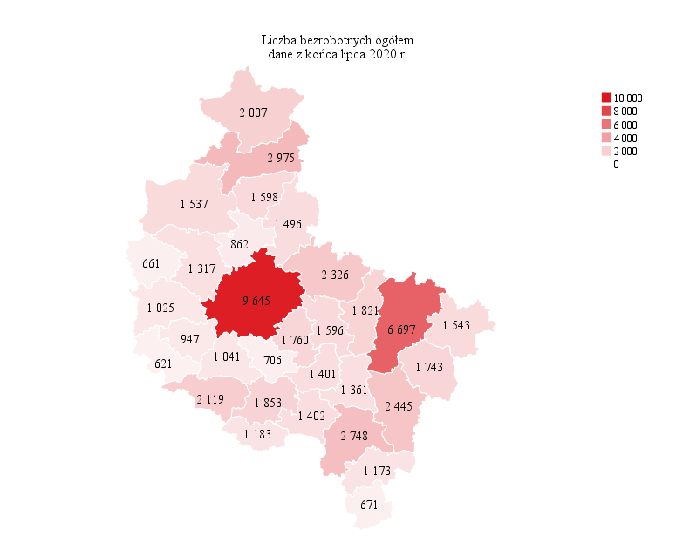
Powrót do spisu tabel

M2
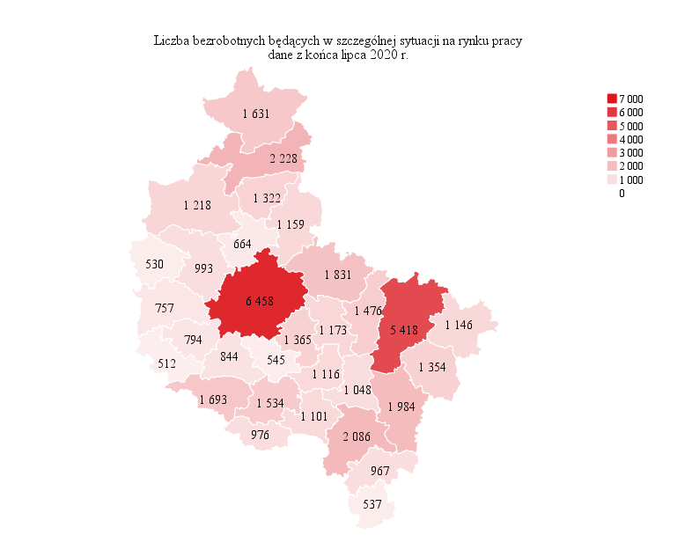
Powrót do spisu tabel

M3

Powrót do spisu tabel

M4
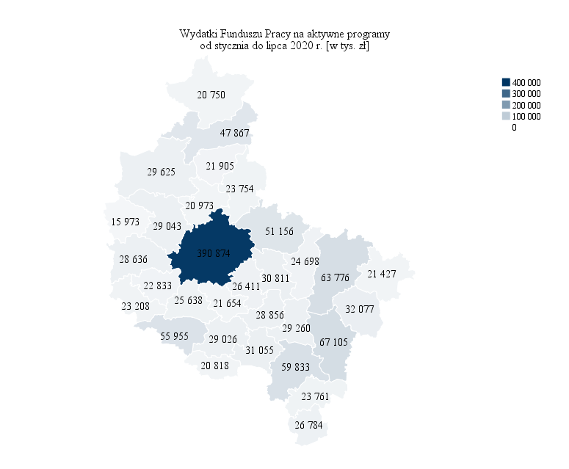
Powrót do spisu tabel

M5

Powrót do spisu tabel

M6
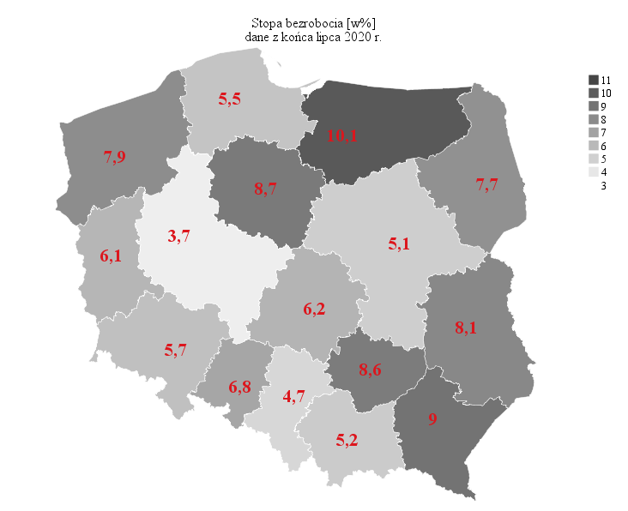
Powrót do spisu tabel

